Sheet1
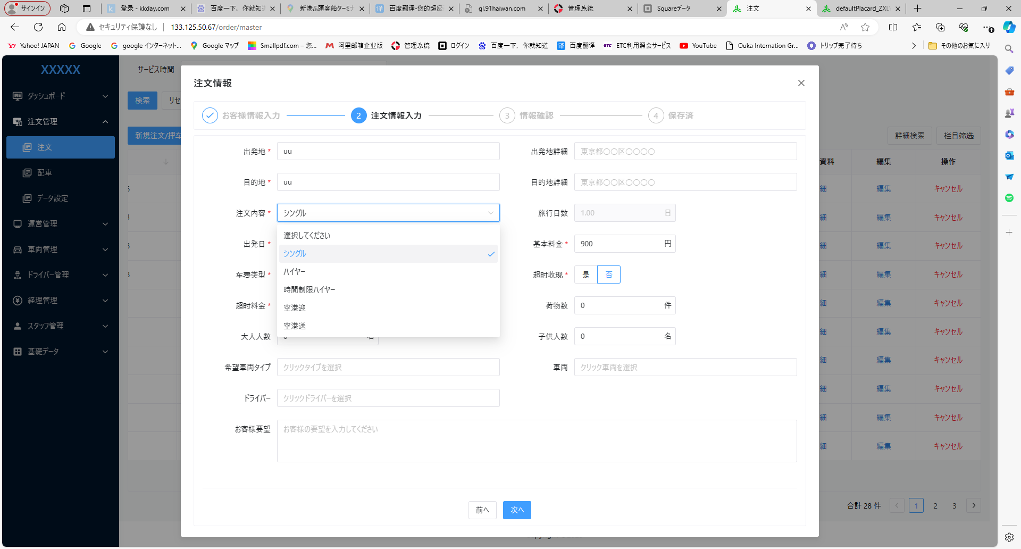

自動時間設定（編集可）

シングル；３H
ハイヤー：１０H
時間制限ハイヤー：５H
空港迎：成田 ４H 羽田 ３H
空港送：成田 ４H 羽田 ３H

ツーア開始時間

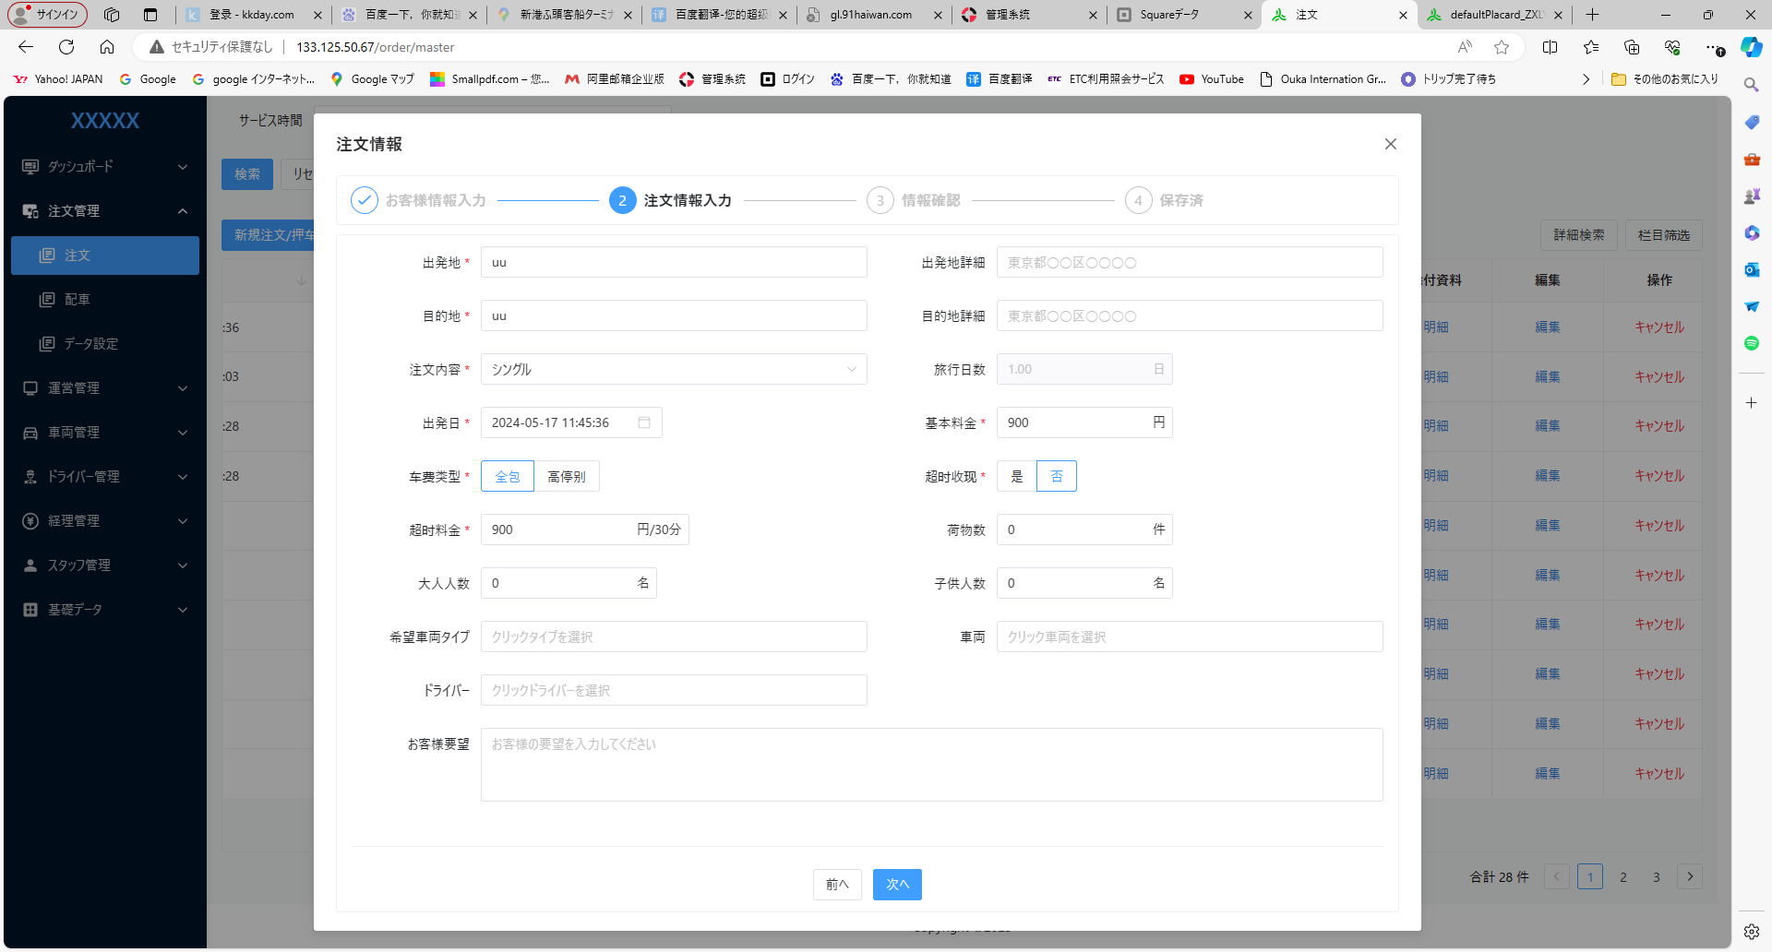

終了日時

※新規追加項目
終了日時は、注文内容によって時間日時を自動設定。

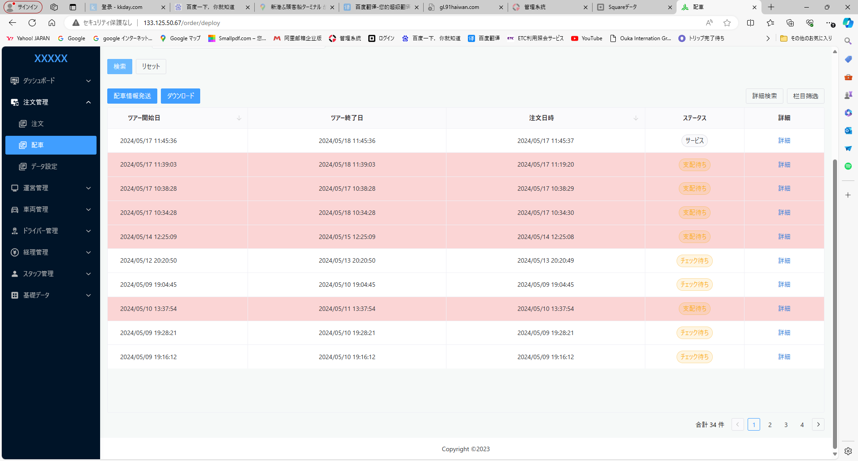

サービス サービス開始へ変更

Sheet2
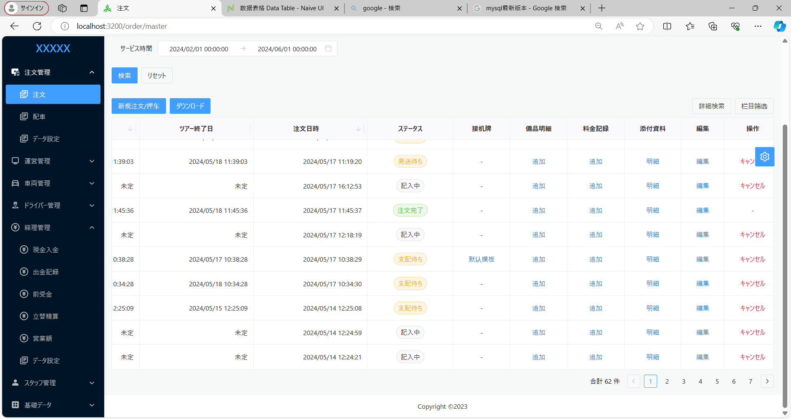

原価精算 項目を追加

条件 | 成田空港（都内）の場合：高速料 4000円、燃費 3000円 ドライバー給与 5000円 |  |  |  | ← 固定
 | 羽田空港（都内）の場合：高速料 1000円、燃費 1200円 ドライバー給与 4000円
 | 成田空港（都外）の場合：高速料 手動、燃費 6000円 ドライバー給与 手動
 | 羽田空港（都外）の場合：高速料 手動、燃費 5000円 ドライバー給与 手動
 | シングルの場合、羽田と同様な計算
 | 時間制ハイヤーの場合、高速 手動、 燃費 2000円 ドライバー給与 10000円
 | 他空港は、手動入力
 | 他、給与、燃費代手入力

 | 総額 - ドライバー給与 - ETC - 燃費 － 立替清算項目全て金額
 | ※ドライバー側から請求なし立替請求のみ

 | シングルの場合：0.25日
 | ハイヤーの場合：1日
 | 時間制ハイヤー：0.5日
 | 長距離の場合：手動入力

 | 表示項目 |  |  |  | 総額：30000
 | 注文番号 | ※リンクで注文詳細へ飛べるようにする | 注文から取得
 | 手数料 |  | 注文？経理？から取得 |  | 1000
 | 燃費 |  | 注文から取得 |  | 3000
 | 業務委託 |  | 注文？経理？から取得 |  | 600
 | 給与 |  | 注文？経理？から取得 |  | 5000
 | 消費税対象額 ⇒ 総額より引く対象外 |  | 経理から取得 | 30000
 | 消費税額 |  | 経理から取得 | 10000 X 10％ ＝1000
 | 粗利益 |  |  | 20400
 | 利益率（%） |  |  | 68

Sheet4
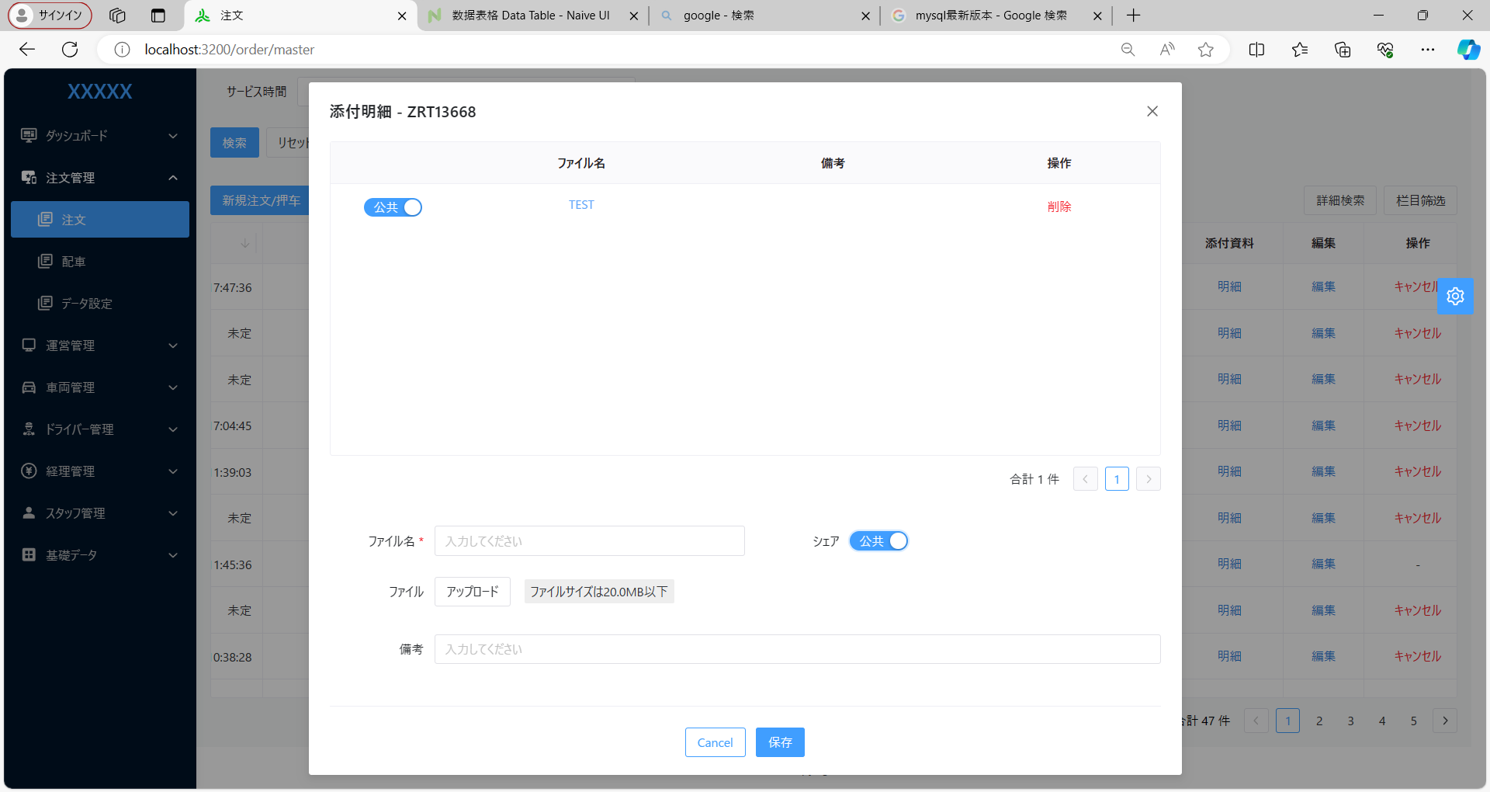

桜華配車システム

公共 ⇒ 公開

Sheet3
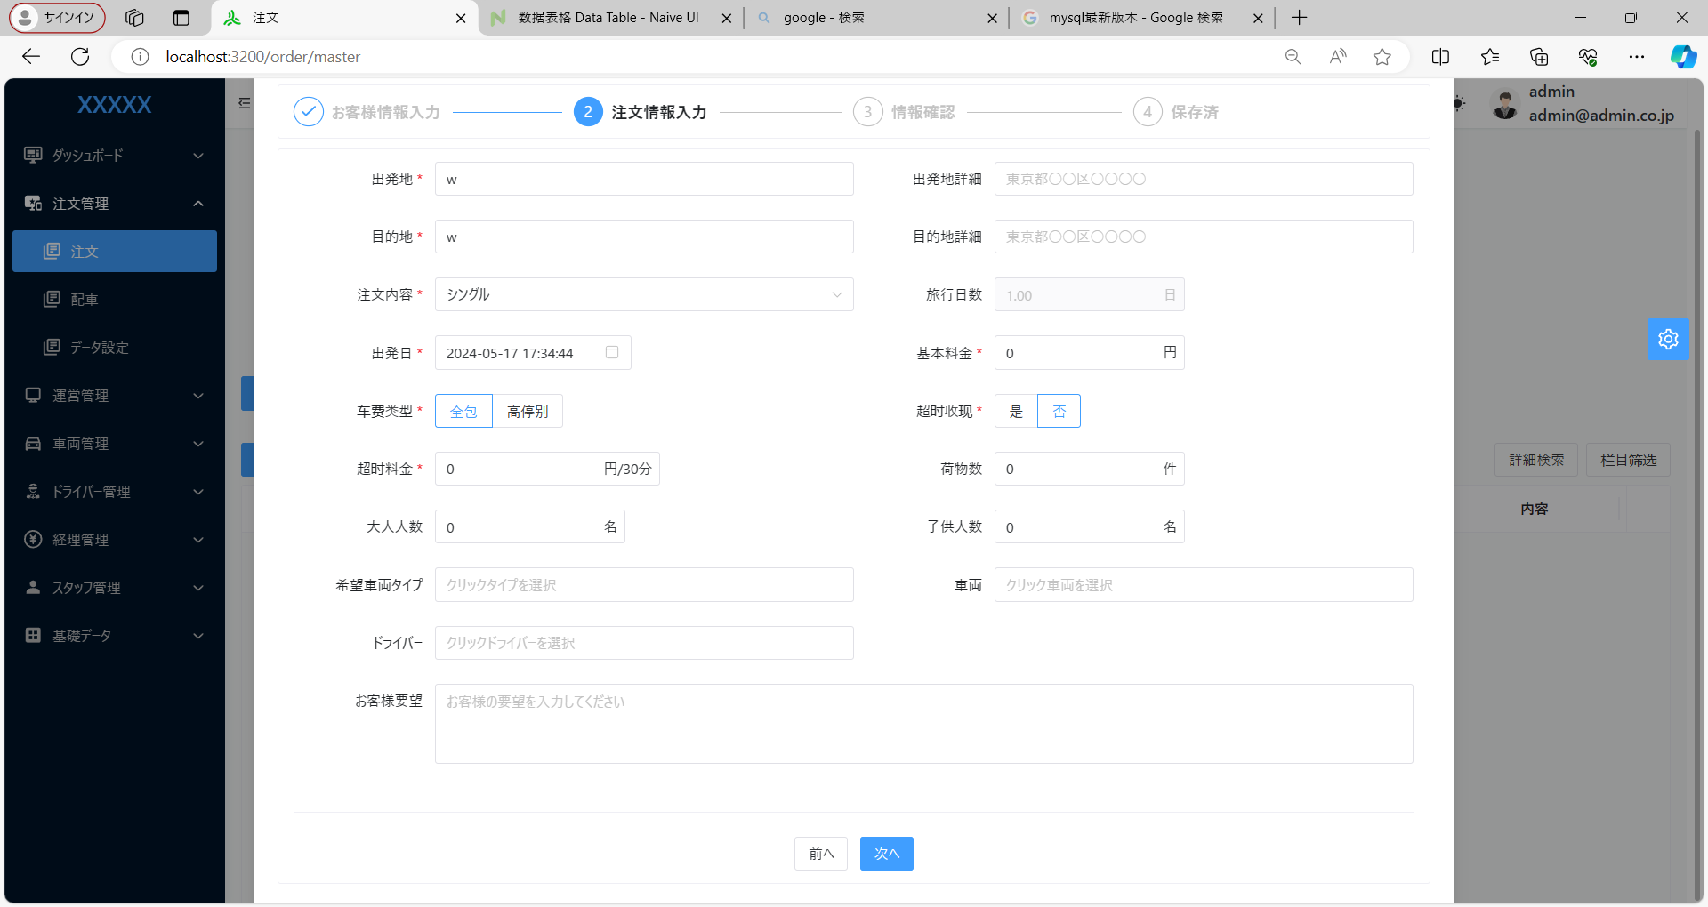

シングルの場合、0.25へ変更
運行内容（長距離）を追加 長距離の場合、旅行日数を手動入力

注文内容 ⇒ 運行内容

Sheet5
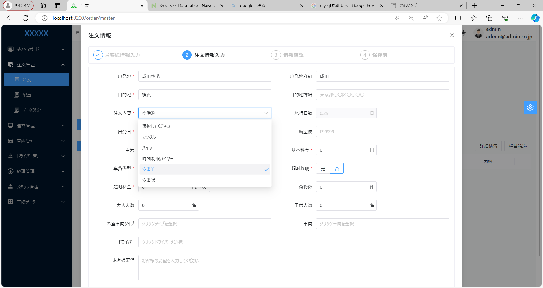

注文内容 ⇒ 運行内容
成田（都内）
成田（都外）
羽田（都内）
羽田（都外）
関西
茨城

